집하지 약도
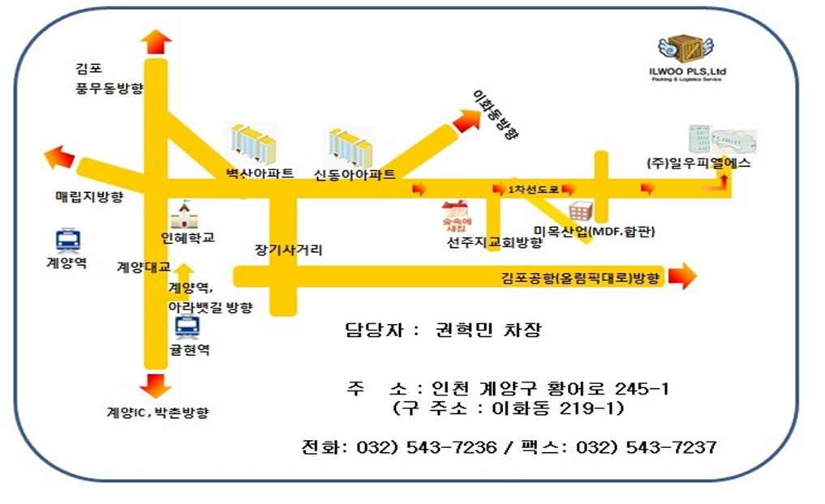
* 제품입고지 약도

주의!! 자체입고시 물품 하차전에 반드시 전시명칭(CCBF 2023)과 업체명을 꼭 말씀해 주시기 바랍니다.

